案例
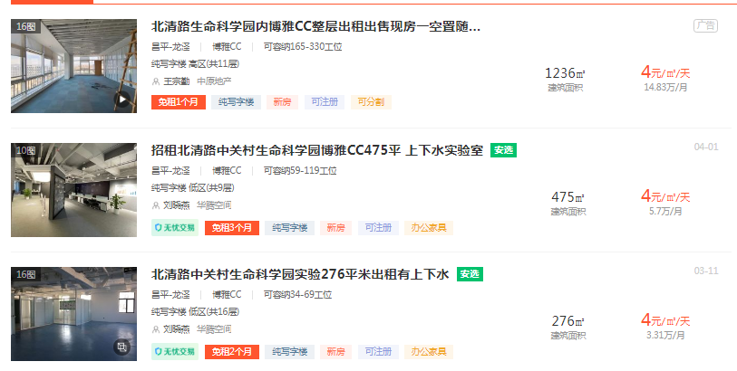
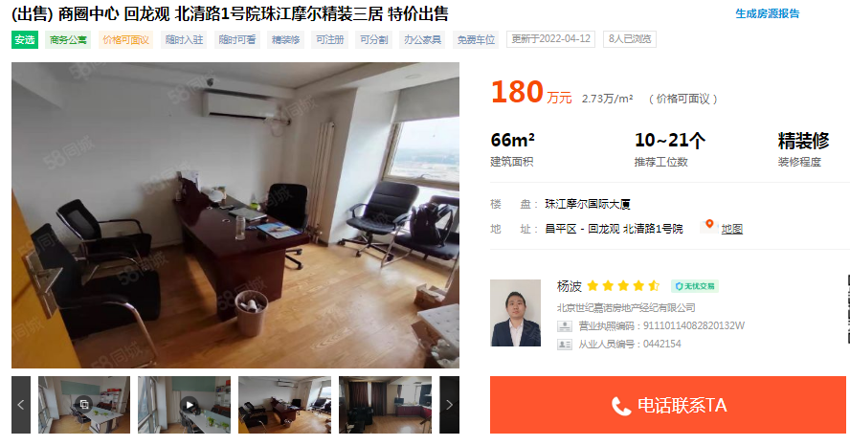

 | 项目名称 | 面积 | 装修 | 单价
 | 博雅CC | 1236 | 普通 | 29900
 | 中关村生命科学园 | 120 | 普通 | 25800
中介市调2.7-2.8可成交 | TBD云集中心 | 600 | 普通装修 | 26000

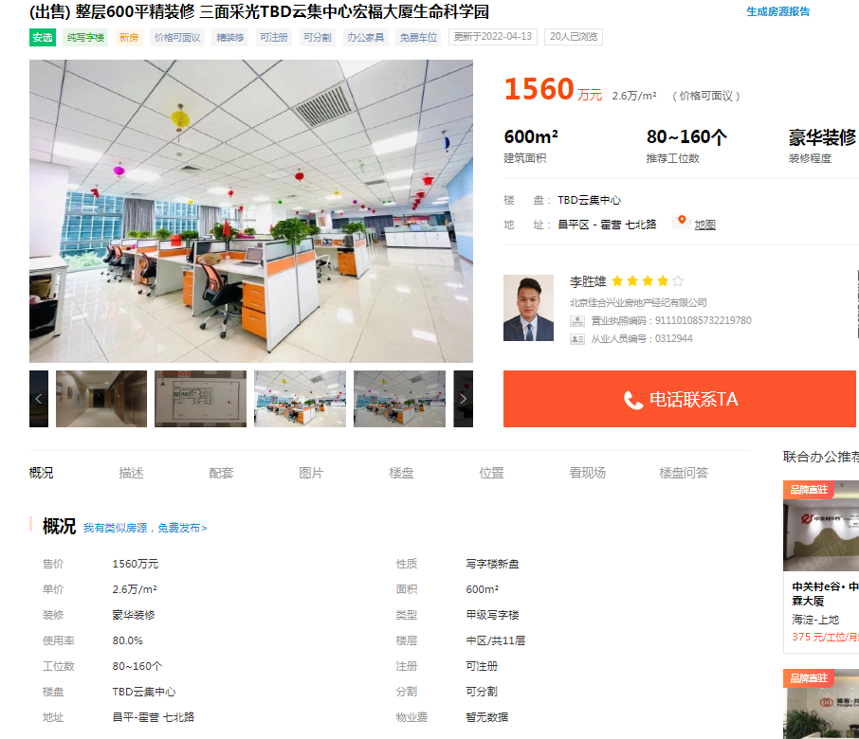

面积指标
昌平区生命园路4号院 | 1号楼 | 6层 | 3单元 | 701 | 72.38
 |  |  |  | 702 | 71.95
 |  |  |  | 703 | 71.95
 |  |  |  | 704 | 71.74
 |  |  |  | 705 | 71.74
 |  |  |  | 706 | 71.74
 |  |  |  | 707 | 71.74
 |  |  |  | 708 | 71.95
 |  |  |  | 709 | 71.95
 |  |  |  | 710 | 71.75
 |  |  |  |  | 718.89

